1.IDENTIFICACION
INFORMACIÓN GENERAL |  | INFORMACIÓN DEL ESTUDIO RESPECTIVO
 |  | NODO NÚMERO |  |  |  |  | 37173
 |  | INFORME NÚMERO |  |  |  |  | 1041
CONTRATISTA | UNIÓN TEMPORAL MOVILIDAD 2014 | ORDEN DE TRABAJO No. |  |  |  |  | PROGRAMACION BASICA
 |  | FECHA DE LA ORDEN DE TRABAJO |  |  |  |  | -
 |  | FECHA DE LA TOMA DE INFORMACIÓN |  |  |  |  | 140614
 |  | DÌA DE LA SEMANA |  |  |  |  | SÁBADO
OBJETO DEL CONTRATO | REALIZAR LA TOMA DE INFORMACIÓN DE CAMPO, COMO INSUMO DEL PROGRAMA DE MONITOREO, SEGUIMIENTO Y PLANEACIÓN DEL TRÁNSITO Y EL TRANSPORTE DE BOGOTA D.C | TIPO DE ESTUDIO |  |  |  |  | VOLÚMENES POR TIPO DE VEHÍCULO
 |  | NOMBRE DEL ARCHIVO |  |  |  |  | 37173_AK_72_X_AC_26_S_140614_VOL_V1.xlsx
 |  | CÓDIGO DEL ESTUDIO |  |  |  |  | VOL
 |  | LUGAR DE LA TOMA DE INFORMACIÓN
NÚMERO DE CONTRATO | 2072-2013 | COORDENADA X |  |  |  |  | LONGITUD
 |  | COORDENADA Y |  |  |  |  | LATITUD

FECHA DE INICIO DEL CONTRATO | 22-01-2014 | PROFESIONALES RESPONSABLES
 |  | CONSULTOR (DIRECTOR) |  |  |  |  | ING. MSC. SANDRA LUCIA NAVAS TEQUIA
 |  | CONSULTOR (COORDINADOR GENERAL) |  |  |  |  | ING. MSC. LUIS FERNANDO RUBIANO BARRERO
INTERVENTORÍA | UNIVERSIDAD NACIONAL DE COLOMBIA | CONSULTOR (EXPERTO EN TRÁNSITO Y TRANSPORTE) |  |  |  |  | ING. ESP. DIANA PAOLA PARADA
 |  | CONSULTOR (ING ANÀLISIS) |  |  |  |  | ING. LUIS FERNANDO BECERRA
 |  | INTERVENTORÍA (DIRECTOR) |  |  |  |  | ING. MSC. ARTURO ZARATE
 |  | INTERVENTORÍA (ESPECIALISTA) |  |  |  |  | ING. MSC. WILLIAM CASTRO
 |  | INTERVENTORÍA (RESIDENTE) |  |  |  |  | ING. JOSÉ EDWIN TORRES
OBJETO DEL CONTRATO | INTERVENTORÍA TÉCNICA, ADMINISTRATIVA Y FINANCIERA PARA LA TOMA DE INFORMACIÓN DE CAMPO COMO INSUMO DEL PROGRAMA DE MONITOREO, SEGUIMIENTO Y PLANEACIÓN DEL TRÁNSITO Y TRANSPORTE DE BOGOTÁ D.C. | SUPERVISOR SECRETARIA MOVILIDAD |  |  |  |  | ING. FABIAN GONZALEZ

 |  | VERSIONES DEL ESTUDIO
 |  | NÚMERO |  | FECHA | OBSERVACIONES
NÚMERO DE CONTRATO | 2072-2013 | Versión 0 |  | 17/06/14
 |  | Versión 1 |  | 26/06/14 | SE ATENDIERON LAS OBSERVACIONES DE INTERVENTORÍA ENVIADAS EN COMUNICADO FI-INT-CMTTUB14-300-14, SE DA RESPUESTA MEDIANTE RADICADO ICV-187-C-566. Se revisa y ajusta información de los movimientos y periodos indicados y se evidencia errores de digitación en el volumen de livianos del movimiento 1 a las 13:00 horas y del movimiento 3 a las 10:15 horas. La variación de volumen vehicular en el movimiento 1B a las 07:00 y 08:00 horas y movimiento 4 a las 10:15 horas, se debe al comportamiento del flujo vehicular en los periodos de máxima demanda. Para las demás observaciones, no se registra razón que evidencie la variación de volúmenes vehiculares, de acuerdo al comportamiento de la intersección de análisis. Se hace ajuste a la gráfica de la Hoja 4. Resultados y se muestran los valores de los periodos de máxima demanda.
 |  | Versión 2
FECHA DE INICIO DEL CONTRATO | 21-01-2014 | Versión 3

 |  | DESCRIPCIÓN DE LA TOMA DE INFORMACIÓN
 |  | TIPO DE VEHÍCULO | FACTOR DE EQUIVALENCIA | MOVIMIENTOS AFORADOS |  |  | No. DE PERÍODOS | HORA
ESQUEMA |  |  |  | ACCESO | LENTA | RÁPIDA | HORARIO DEL PERÍODO No. 1 | 22:00-06:00
 |  | L | 1 | NORTE | 1 | 1B | HORARIO DEL PERÍODO No. 2 | 06:00-14:00
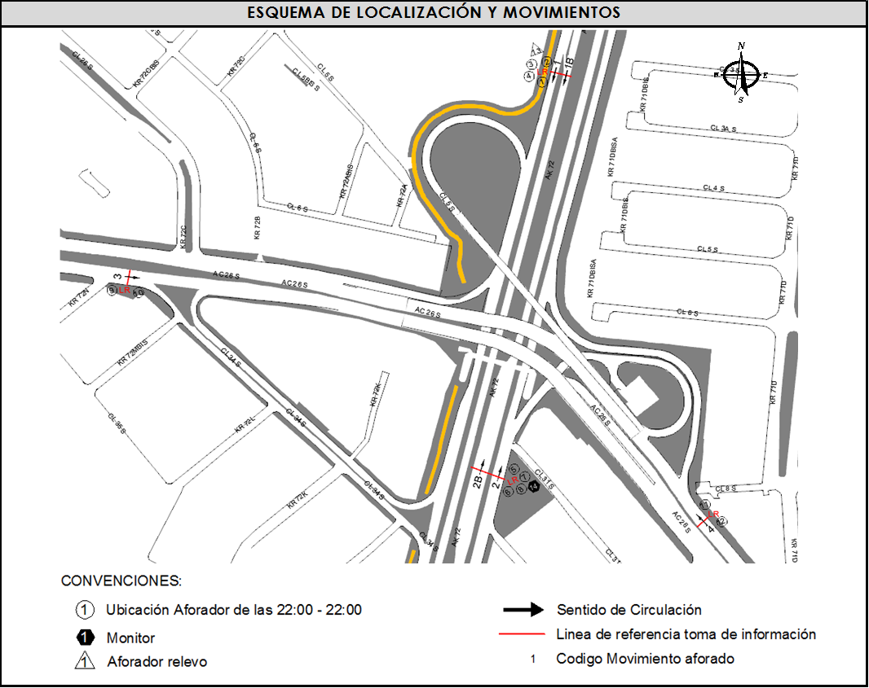
 |  | C | 2 | SUR | 2 | 2B | HORARIO DEL PERÍODO No. 3 | 14:00-22:00
 |  |  |  | OESTE | 3 |  | No. DE HORAS TOMADAS |  | 24
 |  | BT | 2 | ESTE | 4 |  | HORARIO DE LA TOMA DE INFORMACIÓN |  | 22:00-22:00
 |  | B | 2 |  |  |  | No. DE EQUIPOS UTILIZADOS |  | 12
 |  |  |  | OBSERVACIONES DE LA TOMA DE INFORMACIÒN
 |  | AL | 2 | OBSERVACION |  |  |  |  |  | ACCESO
 |  | AT | 2.5 | SE EVIDENCIA UN BAJO VOLUMEN EN EL PERÍODO DE LAS 10:45 HASTA LAS 13:00 HORAS DEBIDO AL PARTIDO DE FÚTBOL DE LA SELECCIÓN COLOMBIA. |  |  |  |  |  | TODOS
 |  | BA | 2.5
 |  | ESP | 2
 |  | INT | 2
 |  | C2P | 2.5
 |  | C2G | 2.5
 |  | C3-C4 | 2.5
 |  | C5 | 2.5
 |  | >C5 | 2.5
 |  | M | 0.5
 |  | BIC | 0.3

 |  | ANALISIS PUNTUAL
 |  | LA INTERSECCIÓN DE LA AVENIDA CARRERA 72 (AVENIDA BOYACÁ) CON AVENIDA CALLE 26 SUR (AVENIDA PRIMERO DE MAYO) SE ENCUENTRA UBICADA EN LA ZONA SUR OESTE DE LA CIUDAD. LA AVENIDA CARRERA 72 PERMITE LA CIRCULACIÓN EN SENTIDO NORTE - SUR Y VICEVERSA Y ESTÁ CONFORMADA POR DOS CALZADAS PARA TRÁFICO MIXTO POR SENTIDO (INCLUYE TPC), CADA UNA CON DOS CARRILES DE CIRCULACIÓN. LA AVENIDA CALLE 26 SUR (AVENIDA LAS AMÉRICAS), ESTÁ CONFORMADA POR UNA CALZADA CON TRES CARRILES POR SENTIDO PARA TRÁFICO MIXTO (INCLUYE TPC), PERMITE LA CIRCULACIÓN EN SENTIDO OESTE - ESTE Y VICEVERSA, EL PASO DE LA VÍA ES SOBRE NIVEL A LA AVENIDA CARRERA 72. EL VOLUMEN TOTAL AFORADO DURANTE EL DÍA FUE DE 232.470 VEHÍCULOS MIXTOS, COMPUESTOS DE LA SIGUIENTE MANERA: EL 63,7% CORRESPONDE A VEHÍCULOS LIVIANOS, EL 18,1% A MOTOS, EL 12,0% A TRANSPORTE PÚBLICO COLECTIVO Y EL 4,8% A VEHÍCULOS DE CARGA. LOS PERÍODOS DE MÁXIMA DEMANDA SE PRESENTAN ENTRE LAS 07:00 Y LAS 08:00 HORAS, Y ENTRE LAS 10:00 Y 11:00 HORAS. LA HORA PICO TOTAL DE LA INTERSECCIÓN SE REGISTRA ENTRE LAS 07:00 Y 08:00 HORAS, PERIODO EN EL QUE SE MOVILIZA UN TOTAL DE 13.835 VEHÍCULOS MIXTOS, DE LOS CUALES EL 53,8% CORRESPONDE A VEHÍCULOS LIVIANOS, EL 26,1% A MOTOS, EL 11,8% A TRANSPORTE PUBLICO COLECTIVO Y MASIVO, EL 5,5% A CAMIONES Y FINALMENTE EL 2,8% A BICICLETAS.

 |  | REGISTRO FOTOGRÁFICO
 |  | 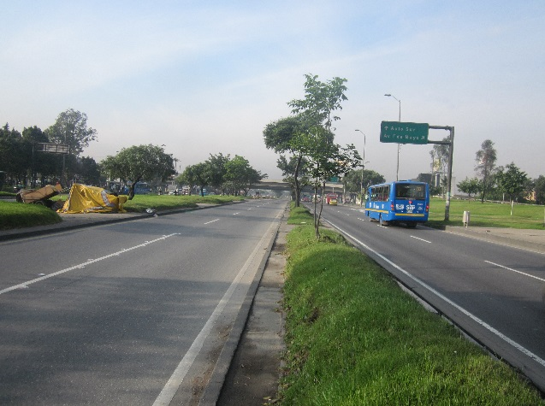 |  |  |  |  | 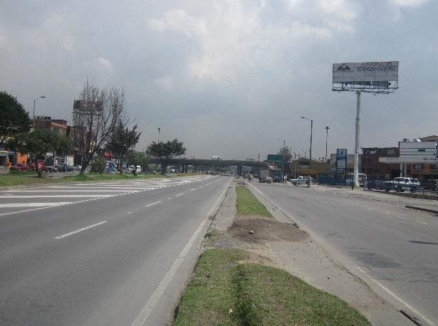

 |  | ACCESO NORTE |  |  |  |  | ACCESO SUR

 |  | 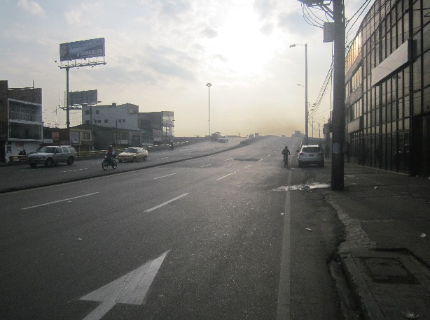 |  |  |  |  | 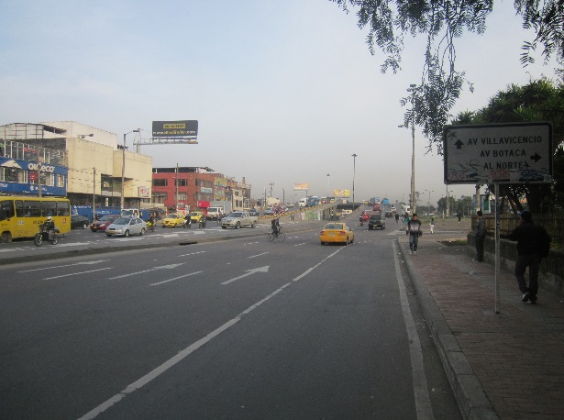

 |  | ACCESO OESTE |  |  |  |  | ACCESO ESTE

